Sheet1
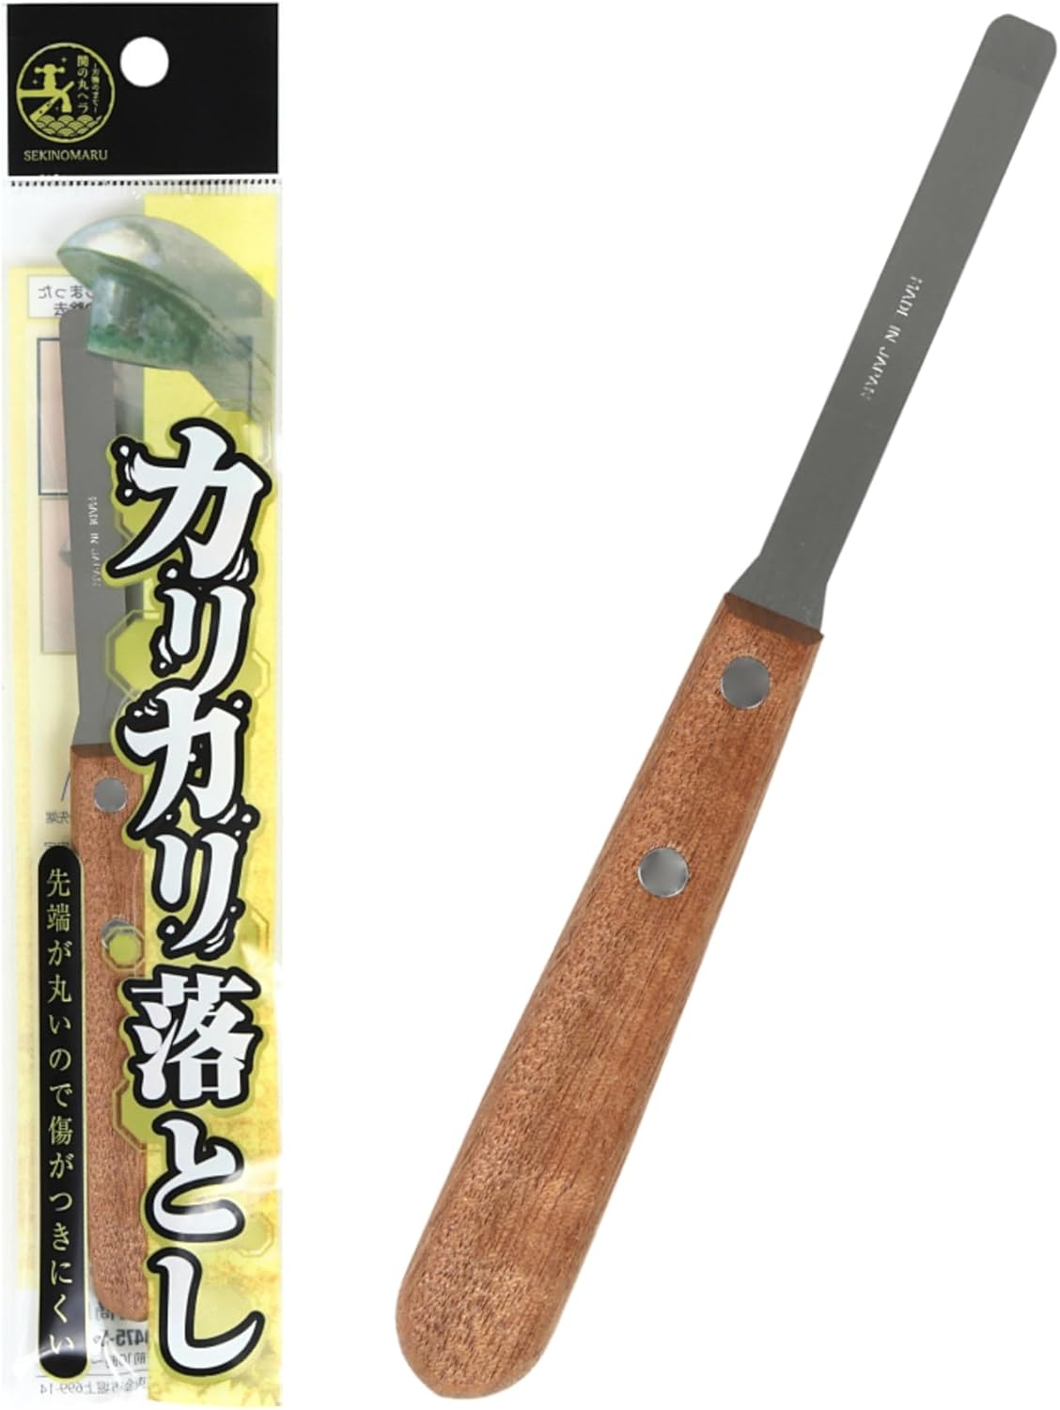
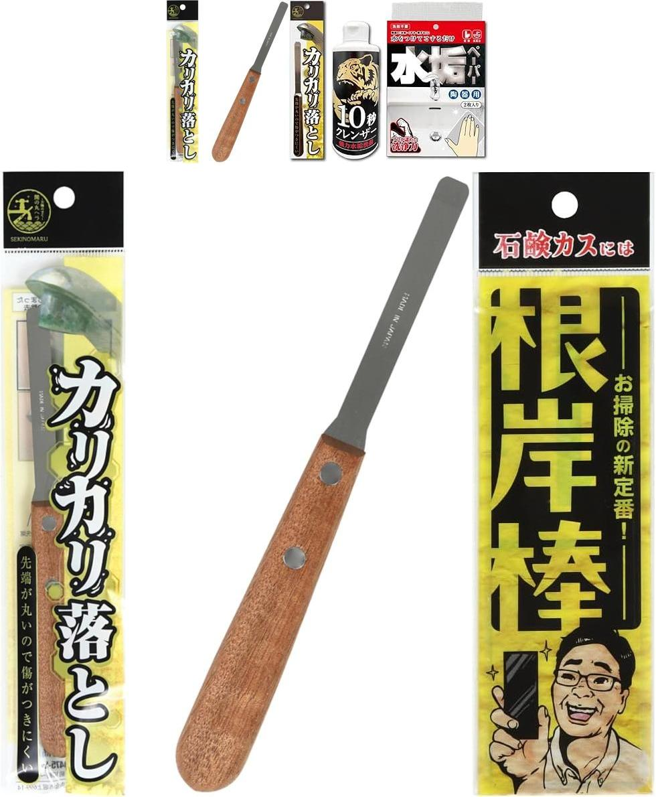
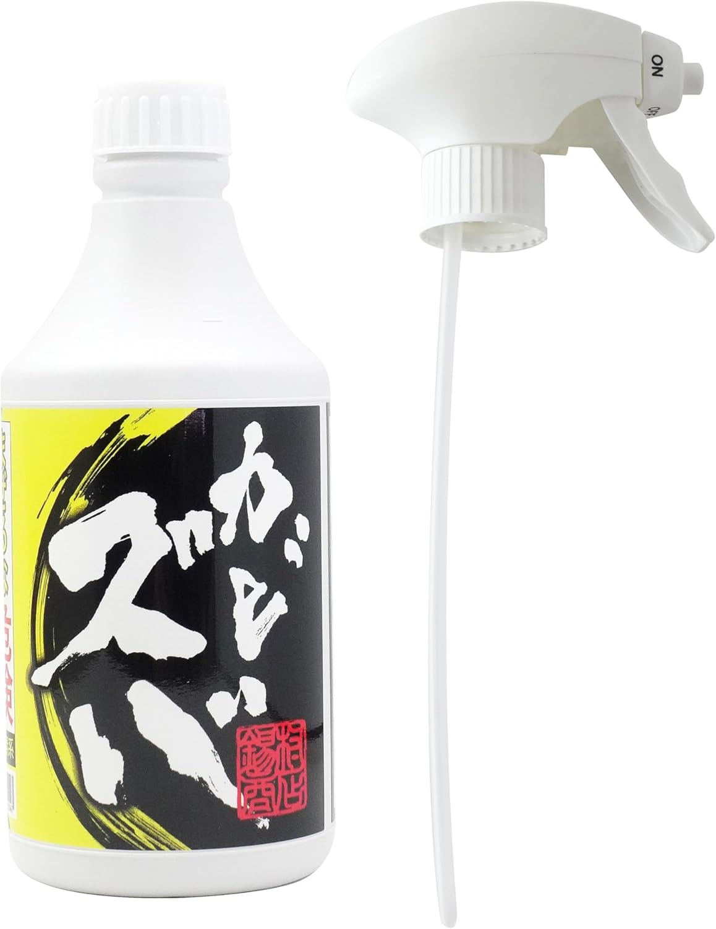
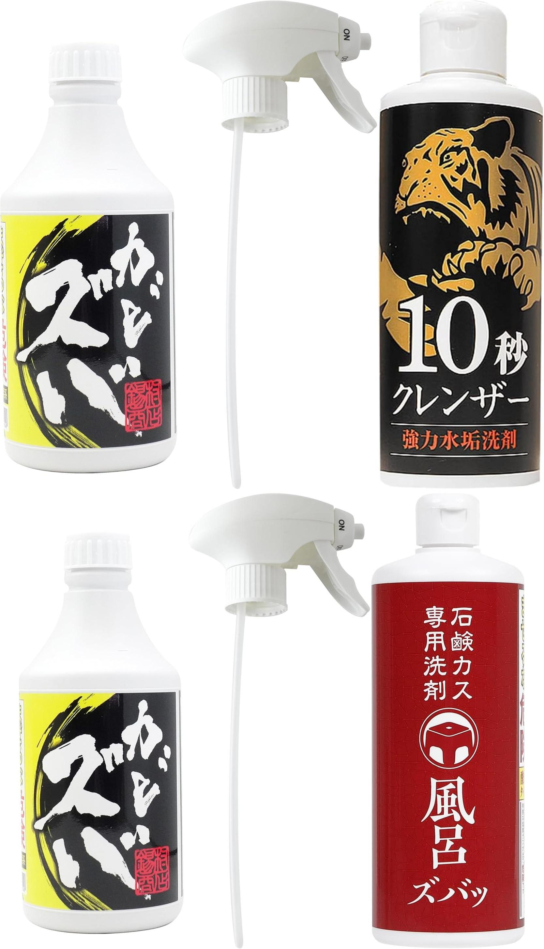
ASIN | Link | Title | 箇条書き | 조합 | 조합의 箇条書き | 조합의 이유 | 메인 화면 | 조합의 메인 화면
B071XYNR2Y | https://www.amazon.co.jp/dp/B071XYNR2Y | 【錫村商店公式】カリカリ落とし｜Made in Japan｜ 岐阜県関市｜掃除ヘラ｜キズがつきにくい水垢落とし用ヘラ｜蛇口・お風呂ドア・硬い汚れにプロ仕様の掃除道具 | 頑固な水垢をカリカリ落とす！素朴な気持ちよさにリピーター多数！ ”お掃除の錫村商店”の大人気商品『カリカリ落とし』 ～SNSでも使用動画配信中～ 【ガチガチの水垢に】 スポンジや洗剤では落ちなかった、蛇口まわりのカリカリ汚れ・白い水垢に対応 【傷がつきにくい】 先端の両角を丸く加工、傷がつきにくい設計 【Made in Japan】 刃物の町・岐阜県関市で製造 【クセになる削り心地】 汚れがカリカリと落ちる小さな喜びにハマる人続出。 掃除が楽しくなるとSNSでも話題に。 【使い方とご注意】 なれないうちは両手で持ってなぞるように使用／※細かなキズがつく場合があるため、使用箇所をご判断ください | ・ 조합 1 : B071XYNR2Y,B0D4LNY4CW ・ 조합 2 : B071XYNR2Y,B0DG5DVQMK | ・ 조합 1의 箇条書き : 頑固な水垢をカリカリ落とす！素朴な気持ちよさにリピーター多数！ ”お掃除の錫村商店”の大人気商品『カリカリ落とし』 ～SNSでも使用動画配信中～ + 【頑固な水垢を根こそぎ落とす！】 ・ 조합 2의 箇条書き : 頑固な水垢をカリカリ落とす！素朴な気持ちよさにリピーター多数！ ”お掃除の錫村商店”の大人気商品『カリカリ落とし』 ～SNSでも使用動画配信中～ + 【石鹸カスとは】 爪でカリカリすると落ちるのに、洗剤をかけたりスポンジでこすっても、なかなか落ちないやっかいな汚れ。 ※石鹸やボディソープの成分が、水道水中のミネラルと結びついて固まったもの ※中性タイプの洗剤ではなかなか分解されない ※浴室の鏡につくウロコ状の汚れとは異なります※ | ・ 조합 1의 이유 : Keywords overlap score: 2. Titles share similar terms. ・ 조합 2의 이유 : Keywords overlap score: 1. Titles share similar terms.
B0CSDVJLXZ | https://www.amazon.co.jp/dp/B0CSDVJLXZ | 【錫村商店】 カビズバ カビ取り カビ取り洗剤 500ml 風呂掃除 カビ取りジェル | 頑固なカビを根こそぎ落とす！スプレー×ジェルのハイブリッド 「お掃除の錫村商店」が誇るカビ取り剤！ ～SNSでも使用動画配信中～ 【密着ジェルで垂れにくい】 スプレーするとビタッとはりつく！ 液だれしにくいジェルタイプだから、しっかりとどまり、じっくり浸透 【広範囲に使えるスプレー式】 ピンポイントタイプとは違い、シュッと吹きかけるだけで広い面にも一気に対応 ジェルなのに広範囲をカバー！ 【黒カビ・ピンク汚れに強力アプローチ】 ガンコなカビにもしっかり効いて、ズバッと落とす！ ◆使用できないもの◆ ホーロー、アルミ、しんちゅう等の金属製品（サビの原因になります）、砂壁、繊維壁、しっくい、布張りの壁、ユニットバスの化粧鋼板壁（磁石がつくタイプ）、木製品、獣毛のハケやブラシ、浴槽栓等のゴム部分 ◆「塩素系」商品です／まぜるな危険／酸性タイプの製品と一緒に使うと（まぜる）と有害な塩素ガスが出て危険◆酸性タイプと併用不可◆子供に注意◆目に注意◆必ず換気◆製品本体の注意書き・使用方法を必ず読んでご使用ください | ・ 조합 1 : B0CSDVJLXZ,B0978HFG81 ・ 조합 2 : B0CSDVJLXZ,B0DQ15C2XW | ・ 조합 1의 箇条書き : 頑固なカビを根こそぎ落とす！スプレー×ジェルのハイブリッド 「お掃除の錫村商店」が誇るカビ取り剤！ ～SNSでも使用動画配信中～ + 【落としにくい浴室鏡の水垢も】約10秒こするだけでサッと落ちる！ 水垢だけでなく、お鍋 などのコゲも簡単に落とすことができます。 3ステップでお掃除が完了するので、とっても簡単 です！ ・ 조합 2의 箇条書き : 頑固なカビを根こそぎ落とす！スプレー×ジェルのハイブリッド 「お掃除の錫村商店」が誇るカビ取り剤！ ～SNSでも使用動画配信中～ + 【ガンコな石鹸カスが、溶けていく！】爪でカリカリすると落ちるのに、洗剤をかけてもなかなか落ちない石鹸カスを落とすための商品 | ・ 조합 1의 이유 : Keywords overlap score: 1. Titles share similar terms. ・ 조합 2의 이유 : Keywords overlap score: 1. Titles share similar terms.
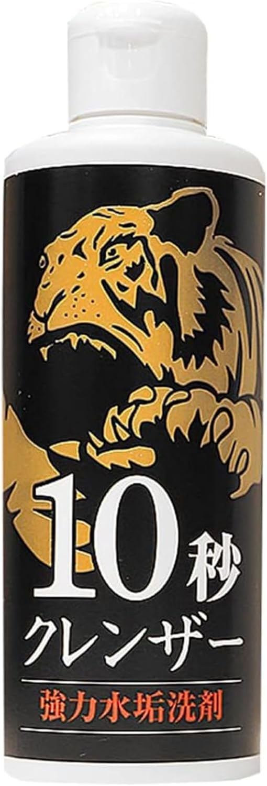
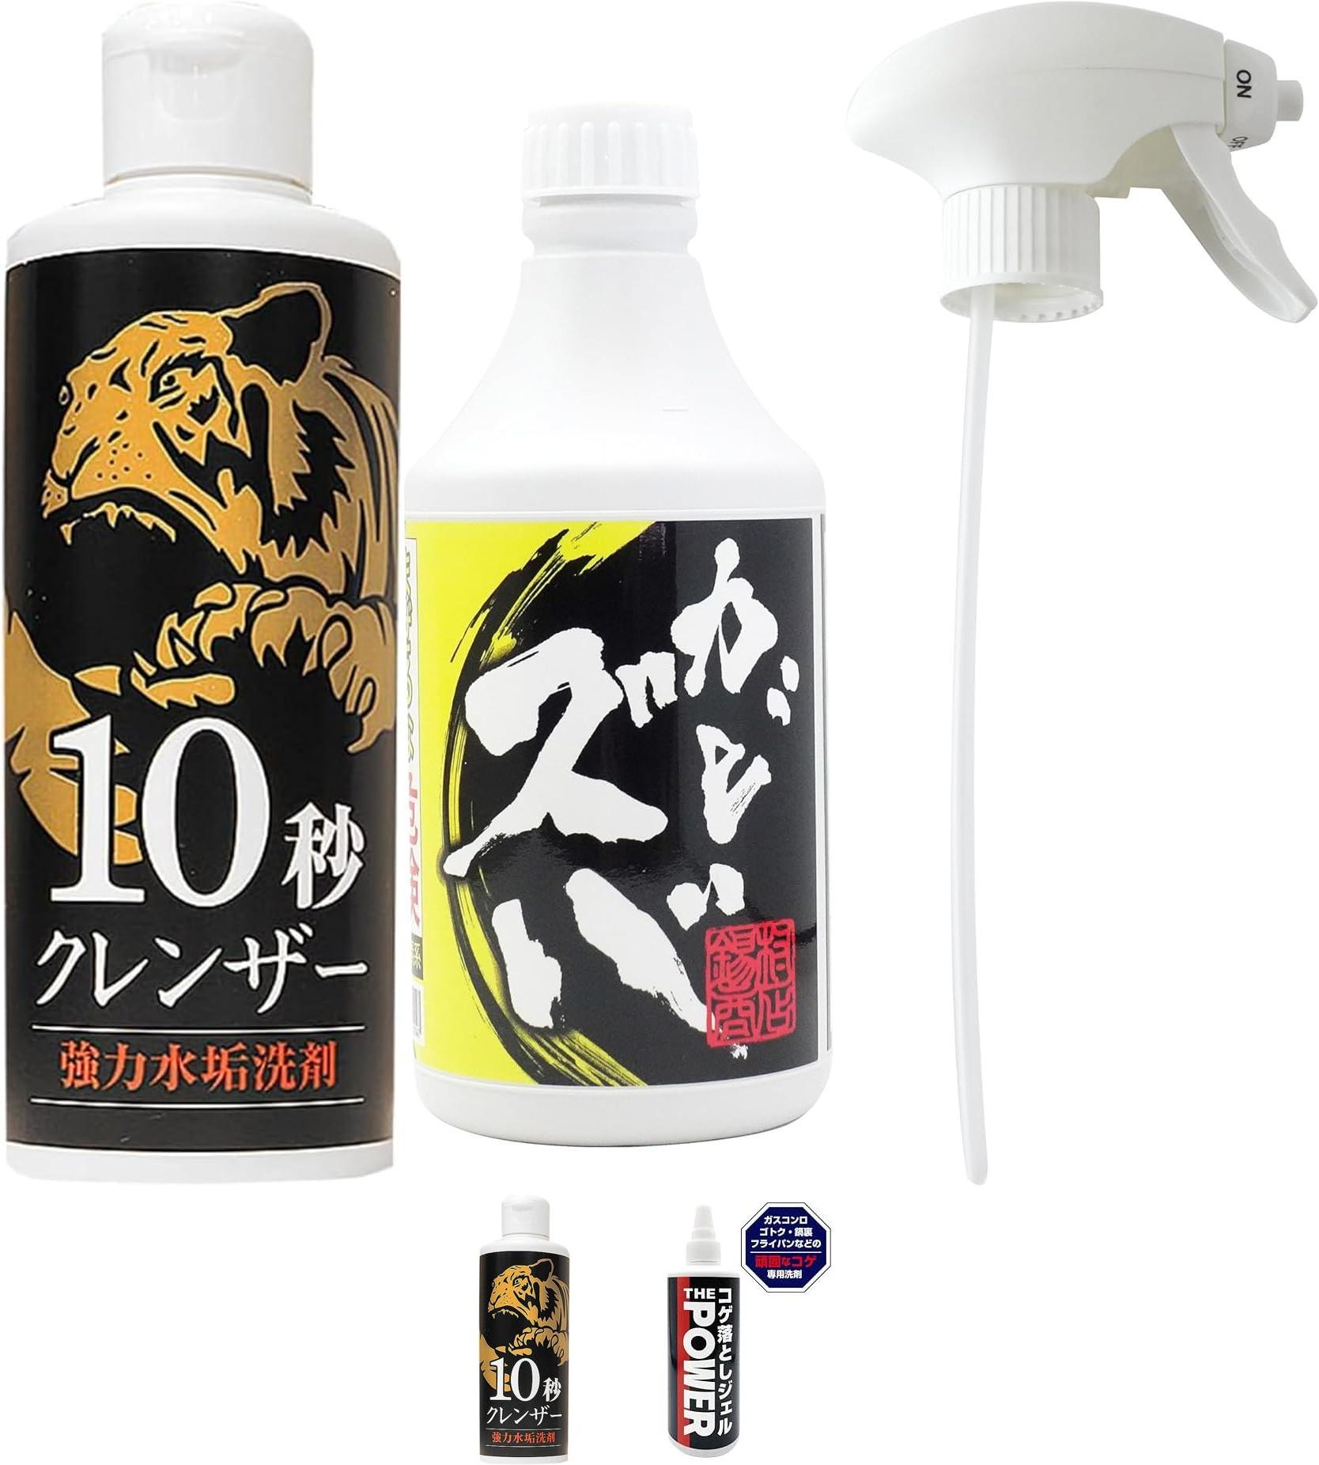
B0978HFG81 | https://www.amazon.co.jp/dp/B0978HFG81 | 【公式】錫村商店 10秒クレンザー 強力水垢洗剤 焦げ落とし キッチン シンク お風呂 鏡 弱酸性 200ml | 【落としにくい浴室鏡の水垢も】約10秒こするだけでサッと落ちる！ 水垢だけでなく、お鍋 などのコゲも簡単に落とすことができます。 3ステップでお掃除が完了するので、とっても簡単 です！ 【使用方法】 １．内容液が分離する場合があるのでよく振る。 ２．薄手の布やスポンジに適 量とり、こすり洗いする。 ３．汚れが取れたら、十分に水ですすぐ。 【使えるもの】浴室内の鏡や蛇口 ・ステンレスシンク ・キッチンの蛇ロ ・鍋のコゲ ・【陶器 製】の洗面台ボウル、便器、トイレタンク、タイル 【使えないもの】 曇り止め加工等の特殊加工された鏡 ・ガラス以外の鏡、洗面台の鏡 ・【樹 脂製】の浴槽、浴室床、浴室壁、洗面台ボウル、便器 ・光沢のあるステンレス ・プラスチック 製品 ・木製品 ・石材（人工大理石を含む） ・自動車 ・金銀などの貴金属 ※素材が傷んだり変 色したりする場合があるので、使用前に目立たない箇所で試してからご使用ください。 | ・ 조합 1 : B0978HFG81,B0CSDVJLXZ ・ 조합 2 : B0978HFG81,B0D2D1S6JM | ・ 조합 1의 箇条書き : 【落としにくい浴室鏡の水垢も】約10秒こするだけでサッと落ちる！ 水垢だけでなく、お鍋 などのコゲも簡単に落とすことができます。 3ステップでお掃除が完了するので、とっても簡単 です！ + 頑固なカビを根こそぎ落とす！スプレー×ジェルのハイブリッド 「お掃除の錫村商店」が誇るカビ取り剤！ ～SNSでも使用動画配信中～ ・ 조합 2의 箇条書き : 【落としにくい浴室鏡の水垢も】約10秒こするだけでサッと落ちる！ 水垢だけでなく、お鍋 などのコゲも簡単に落とすことができます。 3ステップでお掃除が完了するので、とっても簡単 です！ + 琥珀色のジェルで！頑固なコゲがスルンッと落ちる！！ ”お掃除の錫村商店”が誇るコゲ取り洗剤！ ～SNSでも使用動画配信中～ | ・ 조합 1의 이유 : Keywords overlap score: 1. Titles share similar terms. ・ 조합 2의 이유 : Keywords overlap score: 1. Titles share similar terms.
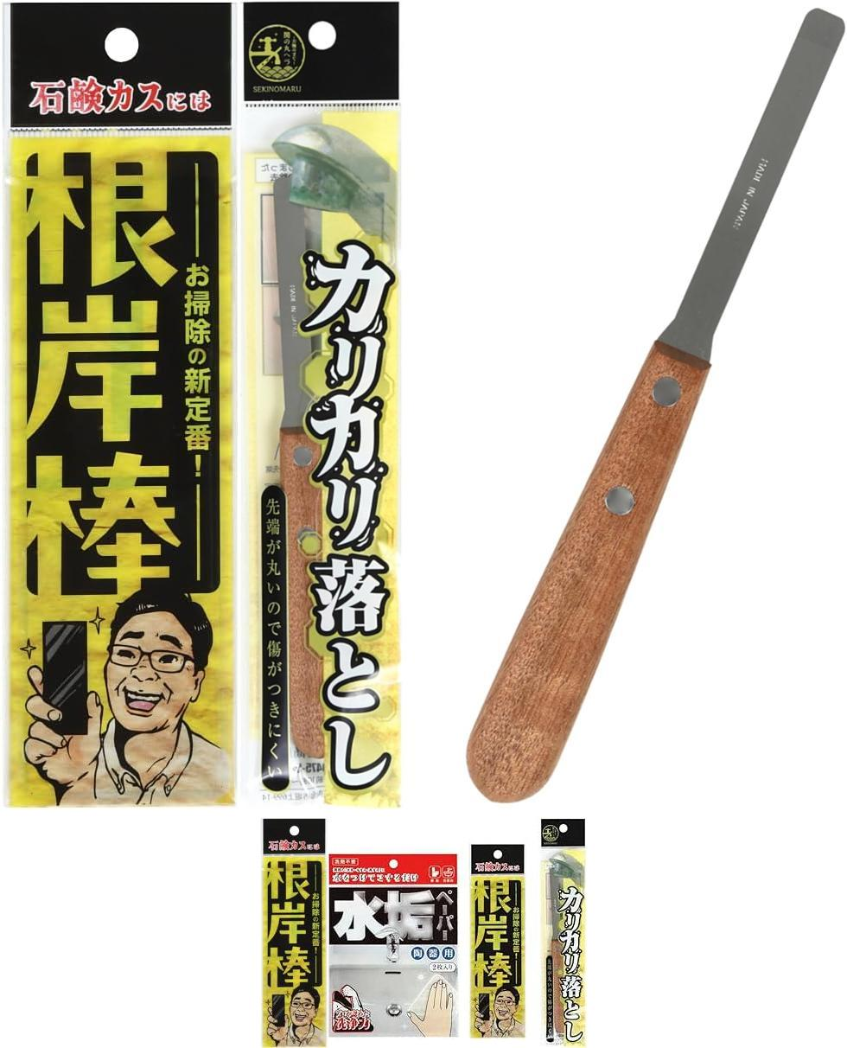
B0DG5DVQMK | https://www.amazon.co.jp/dp/B0DG5DVQMK | 【錫村商店公式】『根岸棒』｜石鹸カス専用スクレーパー｜浴室の湯垢・ヌメリ・頑固な汚れに｜業務用ヘラ・プロ仕様 | 【石鹸カスとは】 爪でカリカリすると落ちるのに、洗剤をかけたりスポンジでこすっても、なかなか落ちないやっかいな汚れ。 ※石鹸やボディソープの成分が、水道水中のミネラルと結びついて固まったもの ※中性タイプの洗剤ではなかなか分解されない ※浴室の鏡につくウロコ状の汚れとは異なります※ 【軽くなでるだけで実感】 浴槽・風呂イス・床などにこびりついた石鹸カスを、軽い力でスルッと除去。 カンナでけずるようにクズがでる、掃除が楽しくなると話題。 【クセになる使い心地】 サクサクとした削り心地の快感にリピーター多数！ 【プロが開発・特許取得】 埼玉のお掃除マイスター・根岸さんが、自分自身の掃除を効率化するために開発したのがこの『根岸棒』。 あらゆる素材・形状を試し、膨大な検証を重ねた末にたどり着いた、“掃除ツールとしての最終形態”です。 実際、ポイントカードや定規でも石鹸カスはかなり落とせます。 しかしこの道具は、「ごっそり削れる気持ちよさ」「作業効率」「耐久性」において、プロが胸を張ってすすめられる完成度。 根岸さんの徹底された現場経験から生まれた、プロ仕様の一本です。 | ・ 조합 1 : B0DG5DVQMK,B071XYNR2Y ・ 조합 2 : B0DG5DVQMK,B0DVGX6F7Q | ・ 조합 1의 箇条書き : 【石鹸カスとは】 爪でカリカリすると落ちるのに、洗剤をかけたりスポンジでこすっても、なかなか落ちないやっかいな汚れ。 ※石鹸やボディソープの成分が、水道水中のミネラルと結びついて固まったもの ※中性タイプの洗剤ではなかなか分解されない ※浴室の鏡につくウロコ状の汚れとは異なります※ + 頑固な水垢をカリカリ落とす！素朴な気持ちよさにリピーター多数！ ”お掃除の錫村商店”の大人気商品『カリカリ落とし』 ～SNSでも使用動画配信中～ ・ 조합 2의 箇条書き : 【石鹸カスとは】 爪でカリカリすると落ちるのに、洗剤をかけたりスポンジでこすっても、なかなか落ちないやっかいな汚れ。 ※石鹸やボディソープの成分が、水道水中のミネラルと結びついて固まったもの ※中性タイプの洗剤ではなかなか分解されない ※浴室の鏡につくウロコ状の汚れとは異なります※ + 「お掃除の錫村商店」がお届けする！ SNS発の“気持ちよすぎる掃除グッズ”のお得なセット！ ジョリジョリ、ショリショリ、カリカリ、サクサク… 汚れが削れて落ちる爽快感を、ぜひ体感してください！ | ・ 조합 1의 이유 : Keywords overlap score: 1. Titles share similar terms. ・ 조합 2의 이유 : Keywords overlap score: 1. Titles share similar terms.
B0DVGX6F7Q | https://www.amazon.co.jp/dp/B0DVGX6F7Q | 【錫村商店公式】道具で落とす！水まわり3点セット〈根岸棒・カリカリ落とし・水垢ペーパー〉浴室石鹸カス 蛇口の水垢 洗面所・トイレの水垢・尿石 | 「お掃除の錫村商店」がお届けする！ SNS発の“気持ちよすぎる掃除グッズ”のお得なセット！ ジョリジョリ、ショリショリ、カリカリ、サクサク… 汚れが削れて落ちる爽快感を、ぜひ体感してください！ 【 根岸棒】サクサク！ アクリル製の石鹸カス専用スクレーパー。浴室のガンコな石鹸カスに。 【水垢ペーパー】ジョリジョリ！ シートにミクロのガラスパウダーをコーティング。陶器やトイレの水垢・黄ばみに。 【カリカリ落とし】カリカリ！ Made in Japan 岐阜県関市で製造。先端の角をおとした傷をつけにくい設計のステンレス製ヘラ。蛇口や細かい部分の水垢に。 | ・ 조합 1 : B0DVGX6F7Q,B071XYNR2Y ・ 조합 2 : B0DVGX6F7Q,B0DG5DVQMK | ・ 조합 1의 箇条書き : 「お掃除の錫村商店」がお届けする！ SNS発の“気持ちよすぎる掃除グッズ”のお得なセット！ ジョリジョリ、ショリショリ、カリカリ、サクサク… 汚れが削れて落ちる爽快感を、ぜひ体感してください！ + 頑固な水垢をカリカリ落とす！素朴な気持ちよさにリピーター多数！ ”お掃除の錫村商店”の大人気商品『カリカリ落とし』 ～SNSでも使用動画配信中～ ・ 조합 2의 箇条書き : 「お掃除の錫村商店」がお届けする！ SNS発の“気持ちよすぎる掃除グッズ”のお得なセット！ ジョリジョリ、ショリショリ、カリカリ、サクサク… 汚れが削れて落ちる爽快感を、ぜひ体感してください！ + 【石鹸カスとは】 爪でカリカリすると落ちるのに、洗剤をかけたりスポンジでこすっても、なかなか落ちないやっかいな汚れ。 ※石鹸やボディソープの成分が、水道水中のミネラルと結びついて固まったもの ※中性タイプの洗剤ではなかなか分解されない ※浴室の鏡につくウロコ状の汚れとは異なります※ | ・ 조합 1의 이유 : Keywords overlap score: 1. Titles share similar terms. ・ 조합 2의 이유 : Keywords overlap score: 1. Titles share similar terms. | 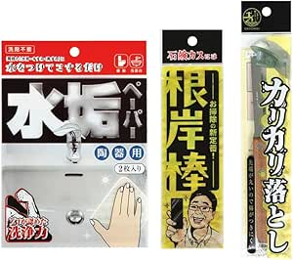 | 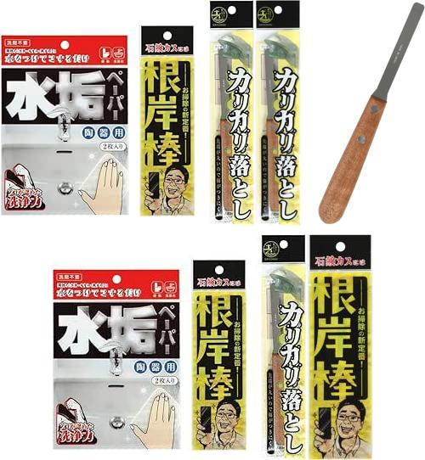
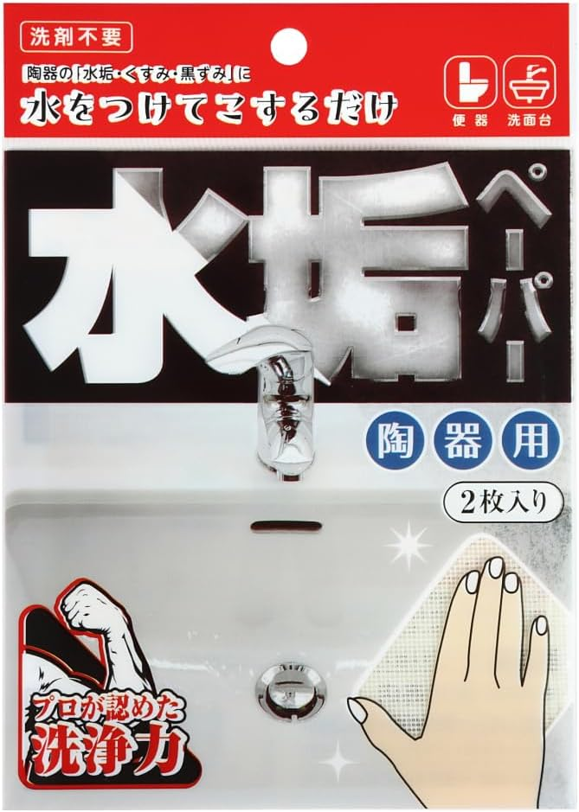
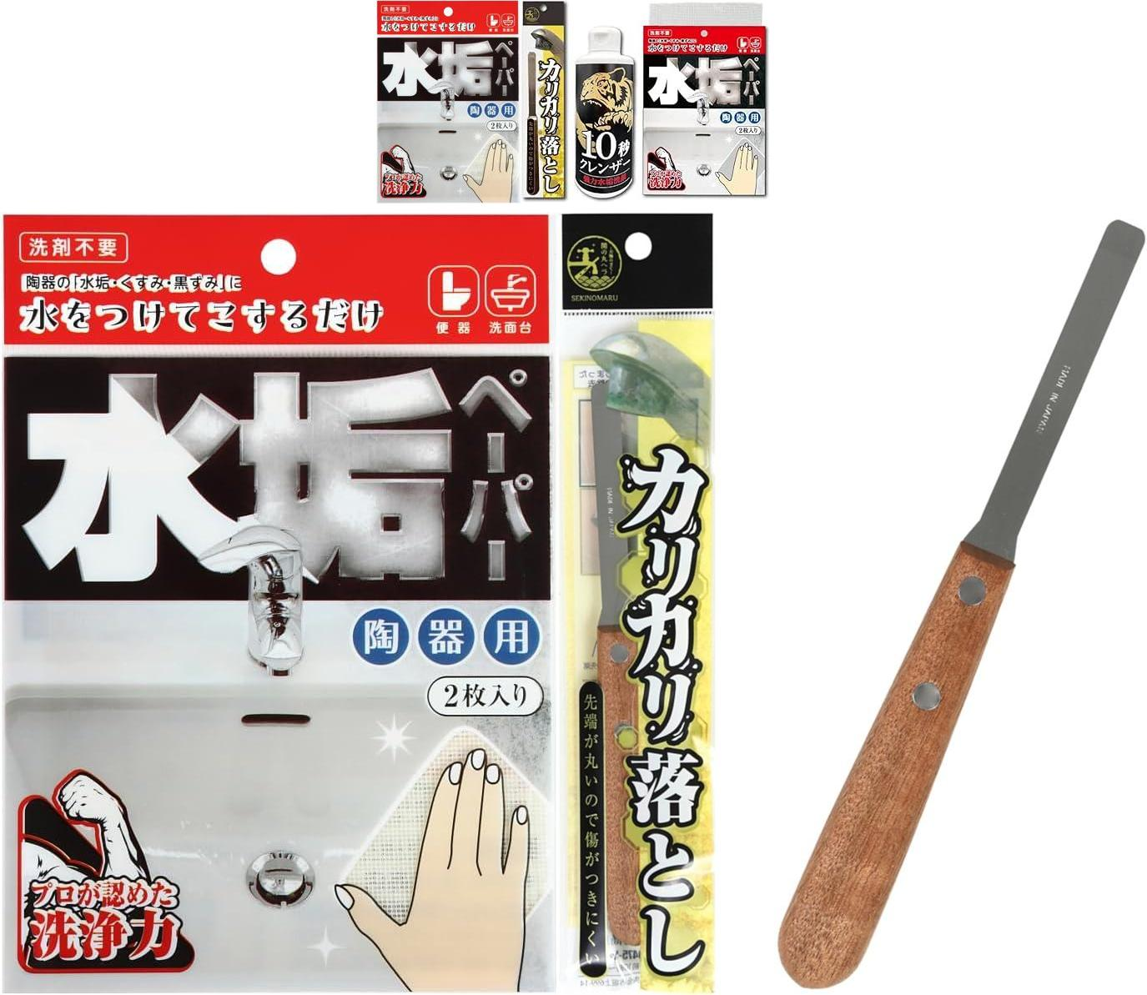
B0CZDBSLR3 | https://www.amazon.co.jp/dp/B0CZDBSLR3 | 【錫村商店公式】水垢ペーパー 2枚入り｜トイレ・洗面台・陶器専用の強力汚れ落とし｜プロ仕様・洗剤不要で尿石もスッキリ | 水をつけてこするだけ。トイレや洗面台の頑固な水垢・黄ばみがシャリシャリと驚くほど落ちる！ プロ仕様の業務用お掃除シート 【便器・洗面台用】 陶器の「水垢・くすみ・黒ずみ・尿石」が落ちます 【水をつけてこするだけ】 洗剤いらずでスルスル落ちる！尿石や黒ずみもシャリシャリと落ちていきます 【洗剤併用OK】 頑固な汚れは水のかわりに洗剤類といっしょにつかうと効率アップ 【2枚入り】 1枚をハサミなどで４等分すると使いやすいサイズ | ・ 조합 1 : B0CZDBSLR3,B0D4LNY4CW ・ 조합 2 : B0CZDBSLR3,B071XYNR2Y | ・ 조합 1의 箇条書き : 水をつけてこするだけ。トイレや洗面台の頑固な水垢・黄ばみがシャリシャリと驚くほど落ちる！ プロ仕様の業務用お掃除シート + 【頑固な水垢を根こそぎ落とす！】 ・ 조합 2의 箇条書き : 水をつけてこするだけ。トイレや洗面台の頑固な水垢・黄ばみがシャリシャリと驚くほど落ちる！ プロ仕様の業務用お掃除シート + 頑固な水垢をカリカリ落とす！素朴な気持ちよさにリピーター多数！ ”お掃除の錫村商店”の大人気商品『カリカリ落とし』 ～SNSでも使用動画配信中～ | ・ 조합 1의 이유 : Keywords overlap score: 2. Titles share similar terms. ・ 조합 2의 이유 : Keywords overlap score: 1. Titles share similar terms.
B0D2D1S6JM | https://www.amazon.co.jp/dp/B0D2D1S6JM | 【錫村商店公式】コゲ落としジェルTHE POWER 洗剤 焦げ 取り こげとり コゲ取り こげ 落とし コゲ 落し こげ取り 洗剤 掃除 大掃除 台所 キッチン 五徳 ガスコンロ コンロ オーブンレンジ 鍋 フライパン 鉄 ステンレス つけ置き 洗浄 クリーナー 頑固なコゲも落とす お掃除の錫村商店, 高さ19㎝ | 琥珀色のジェルで！頑固なコゲがスルンッと落ちる！！ ”お掃除の錫村商店”が誇るコゲ取り洗剤！ ～SNSでも使用動画配信中～ 【使い方はシンプル】 塗って放置するだけ。ジェルタイプだから、頑固なコゲ汚れにもしっかり効く 【高粘度ジェルで密着】 垂れにくくピタッととどまり、しつこい焦げに成分がじわっと浸透 頑固なコゲには「つけ置き」一択！ 【落としにくい場所にも対応】 ガスコンロ・五徳・鍋・フライパンなど、こびりついた焦げ汚れに強力アプローチ ◆製品本体の注意書きを必ず読んでご使用ください◆変色・塗装剥がれなどにご注意ください | ・ 조합 1 : B0D2D1S6JM,B071XYNR2Y ・ 조합 2 : B0D2D1S6JM,B0978HFG81 | ・ 조합 1의 箇条書き : 琥珀色のジェルで！頑固なコゲがスルンッと落ちる！！ ”お掃除の錫村商店”が誇るコゲ取り洗剤！ ～SNSでも使用動画配信中～ + 頑固な水垢をカリカリ落とす！素朴な気持ちよさにリピーター多数！ ”お掃除の錫村商店”の大人気商品『カリカリ落とし』 ～SNSでも使用動画配信中～ ・ 조합 2의 箇条書き : 琥珀色のジェルで！頑固なコゲがスルンッと落ちる！！ ”お掃除の錫村商店”が誇るコゲ取り洗剤！ ～SNSでも使用動画配信中～ + 【落としにくい浴室鏡の水垢も】約10秒こするだけでサッと落ちる！ 水垢だけでなく、お鍋 などのコゲも簡単に落とすことができます。 3ステップでお掃除が完了するので、とっても簡単 です！ | ・ 조합 1의 이유 : Keywords overlap score: 1. Titles share similar terms. ・ 조합 2의 이유 : Keywords overlap score: 1. Titles share similar terms. | 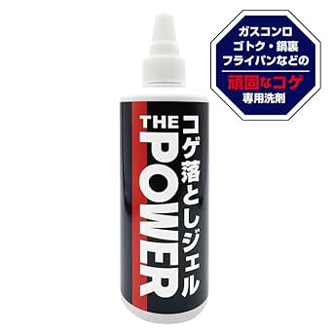 | 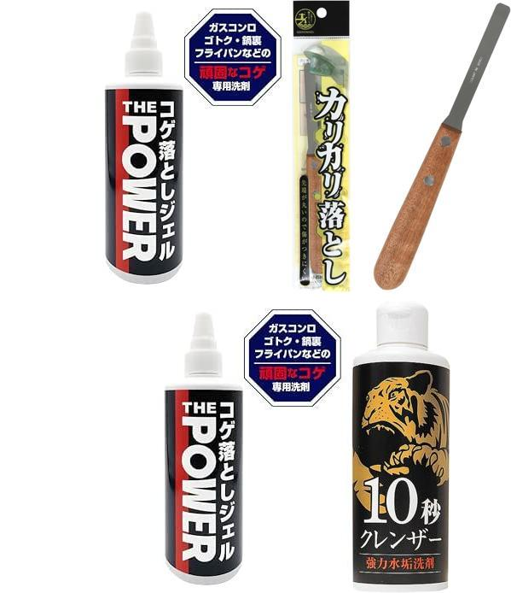
B0D4LNY4CW | https://www.amazon.co.jp/dp/B0D4LNY4CW | 【錫村商店公式】まずはコレ！水垢3点セット｜鏡・蛇口・トイレ・洗面台の汚れに対応（水垢・ウロコ・尿石）｜クレンザー・ヘラ・シートのプロ仕様セット｜10秒クレンザー｜カリカリ落とし｜水垢ペーパー | 【頑固な水垢を根こそぎ落とす！】 【「お掃除の錫村商店」が誇る水垢に特化した人気グッズを集めたお得なセット】 【①】10秒クレンザー 浴室の鏡のウロコに。水垢をゆるめる成分＆研磨剤を配合。 ゴム手袋はめてそのうえから軍手をはめた手に液をつけて直接こすると効果アップ！ 【②】カリカリ落とし Made in Japan 岐阜県関市で製造。先端の角をおとした傷をつけにくい設計のステンレス製ヘラ。蛇口や細かい部分の水垢に。 【③】水垢ペーパー シートにミクロのガラスパウダーをコーティング。陶器やトイレの水垢・黄ばみに。 【Youtube・Instagram・TickTokでも動画配信中】「お掃除の錫村商店」 | ・ 조합 1 : B0D4LNY4CW,B071XYNR2Y ・ 조합 2 : B0D4LNY4CW,B0CZDBSLR3 | ・ 조합 1의 箇条書き : 【頑固な水垢を根こそぎ落とす！】 + 頑固な水垢をカリカリ落とす！素朴な気持ちよさにリピーター多数！ ”お掃除の錫村商店”の大人気商品『カリカリ落とし』 ～SNSでも使用動画配信中～ ・ 조합 2의 箇条書き : 【頑固な水垢を根こそぎ落とす！】 + 水をつけてこするだけ。トイレや洗面台の頑固な水垢・黄ばみがシャリシャリと驚くほど落ちる！ プロ仕様の業務用お掃除シート | ・ 조합 1의 이유 : Keywords overlap score: 2. Titles share similar terms. ・ 조합 2의 이유 : Keywords overlap score: 2. Titles share similar terms. | 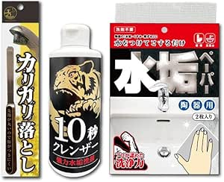 | 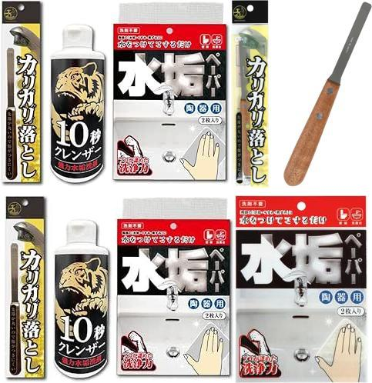
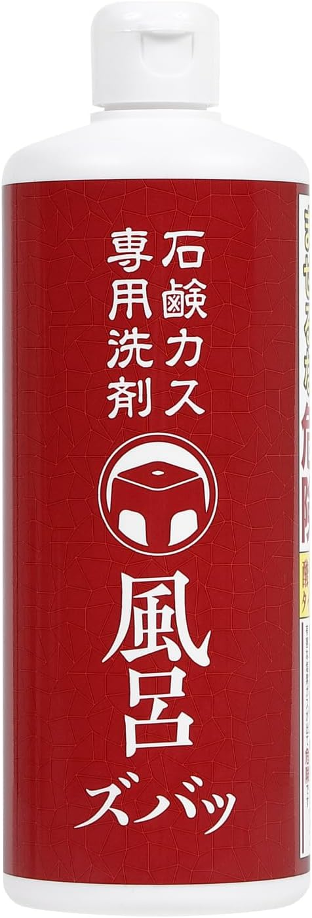
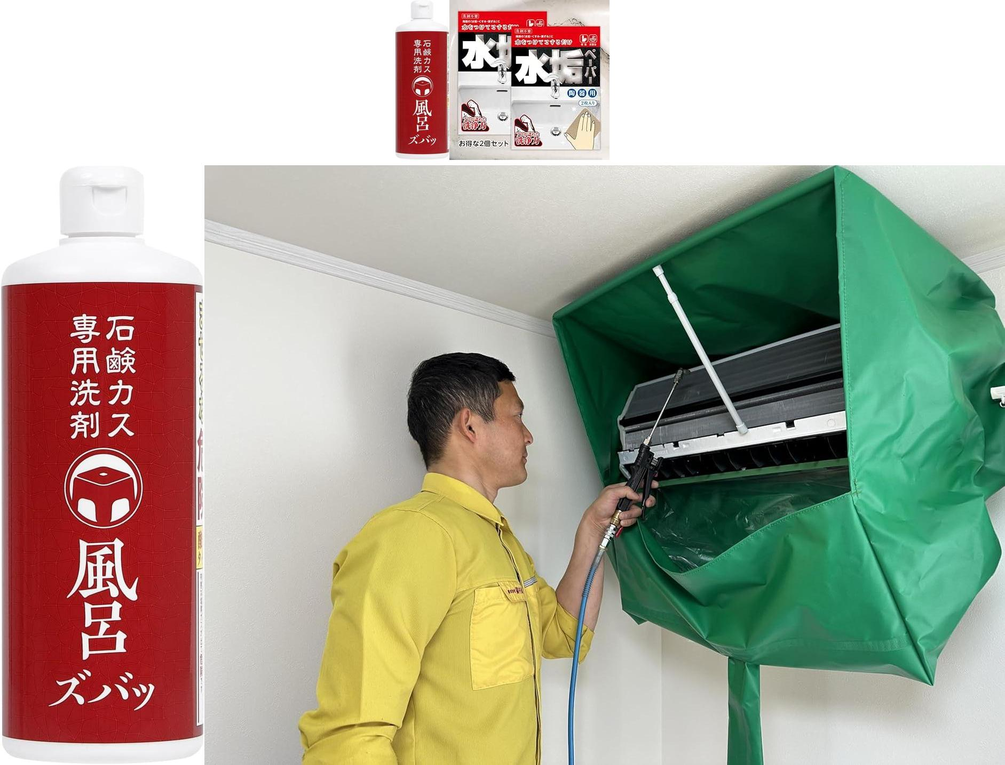
B0DQ15C2XW | https://www.amazon.co.jp/dp/B0DQ15C2XW | 【錫村商店公式】 石鹸カス専用洗剤 風呂ズバッ 酸性 500ml 強力 石鹸カス除去 金属石鹸 水垢 浴室 浴槽 壁 床 扉 湯垢 ヌメリ 頑固汚れ 掃除用品 業務用 | 【ガンコな石鹸カスが、溶けていく！】爪でカリカリすると落ちるのに、洗剤をかけてもなかなか落ちない石鹸カスを落とすための商品 【用途】浴槽や浴室内の床、壁、洗面器、イス、風呂ふたなどについた石鹸カスの除去 【使えないもの】大理石等の天然石、ヒノキなどの木製品、アルミ、真ちゅう、しっくい壁 【使用方法】石鹸カスに洗浄剤をかけてスポンジで何度かこする。５分ほどつけ置きをすると汚れが柔らかくなるので、もう一度洗浄剤をかけながらスポンジでこする。浴室の壁などに使用する場合は下の方から塗り始め徐々に上へ塗り広げるとムラなく綺麗に仕上がります。使用後はしっかりと水洗いをする。汚れがひどい場合は上記の作業を何度か繰り返す。 【道具を活用する】カチカチに固まった汚れには、まずヘラで軽く削ってから使うと、浸透が早まりさらに効果的。●錫村商店の「根岸棒」（別売）との併用で、頑固な汚れも驚くほど簡単に落とせます。●「根岸棒」以外でも一般的なヘラなどでもだいじょうぶです。洗剤とセットで活用できるお好みの道具をひとつもっておくと便利です。 ●品名：浴室用洗浄剤●液性：酸性●正味量：500ml●使用量の目安：１㎡あたり30ml●成分：界面活性剤（ポリオキシアルキレンアルキルエーテル）、溶剤、塩酸（0.7%）、洗浄助剤●日本製 塩素系の製品と一緒に使う（まぜる）と有害な塩素ガスが出て危険です 洗剤のにおいが強いので換気を徹底してください 製品記載の注意書き・使用法を必ず読んでご使用ください。 | ・ 조합 1 : B0DQ15C2XW,B0D4VD3HG3 ・ 조합 2 : B0DQ15C2XW,B0D6R3LYBG | ・ 조합 1의 箇条書き : 【ガンコな石鹸カスが、溶けていく！】爪でカリカリすると落ちるのに、洗剤をかけてもなかなか落ちない石鹸カスを落とすための商品 + 【「お掃除の錫村商店」の人気商品『水垢ペーパー』】 ・ 조합 2의 箇条書き : 【ガンコな石鹸カスが、溶けていく！】爪でカリカリすると落ちるのに、洗剤をかけてもなかなか落ちない石鹸カスを落とすための商品 + 錫村商店の錫村が自分の理想をつめこんだエアコンクリーニング用カバー。 掃除のしやすさ・持ち運びやすさ・繰り返し使える耐久性―― 現場のリアルなニーズを詰め込んだ、プロ仕様の1枚です。 | ・ 조합 1의 이유 : Keywords overlap score: 2. Titles share similar terms. ・ 조합 2의 이유 : Keywords overlap score: 2. Titles share similar terms.
B0D4VD3HG3 | https://www.amazon.co.jp/dp/B0D4VD3HG3 | 【錫村商店公式】水垢ペーパー「ダブルセット」 水垢 尿石 陶器 黒ずみ, 14×11.5㎝ | 【「お掃除の錫村商店」の人気商品『水垢ペーパー』】 【リピーター様からの強いリクエストで『ダブルセット』をつくりました】 【計4枚】（１セットあたり２枚入り×２セット） 【便器・洗面台用】 陶器の「水垢・くすみ・黒ずみ・尿石」が落ちます。 【水をつけてこするだけ】 洗剤いらずでスルスル落ちる。 【おすすめ】1枚をハサミなどで４等分すると使いやすいサイズになります 【洗剤併用OK】 頑固な汚れは水のかわりに酸性クリーナーやクエン酸といっしょにつかうと効率アップ 【～Youtube・Instagram・TikTokで「お掃除の錫村商店」動画配信中～】 | ・ 조합 1 : B0D4VD3HG3,B0DQ15C2XW ・ 조합 2 : B0D4VD3HG3,B071XYNR2Y | ・ 조합 1의 箇条書き : 【「お掃除の錫村商店」の人気商品『水垢ペーパー』】 + 【ガンコな石鹸カスが、溶けていく！】爪でカリカリすると落ちるのに、洗剤をかけてもなかなか落ちない石鹸カスを落とすための商品 ・ 조합 2의 箇条書き : 【「お掃除の錫村商店」の人気商品『水垢ペーパー』】 + 頑固な水垢をカリカリ落とす！素朴な気持ちよさにリピーター多数！ ”お掃除の錫村商店”の大人気商品『カリカリ落とし』 ～SNSでも使用動画配信中～ | ・ 조합 1의 이유 : Keywords overlap score: 2. Titles share similar terms. ・ 조합 2의 이유 : Keywords overlap score: 1. Titles share similar terms. | 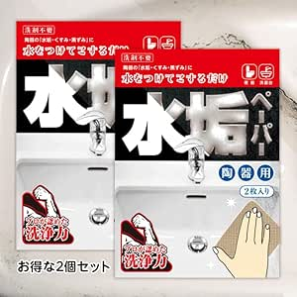 | 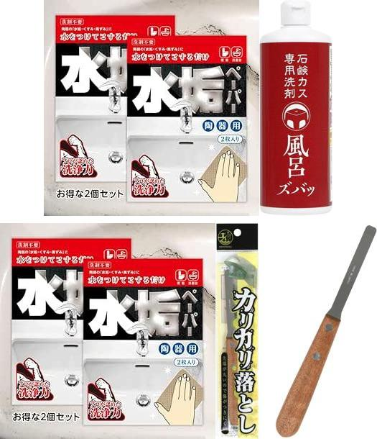
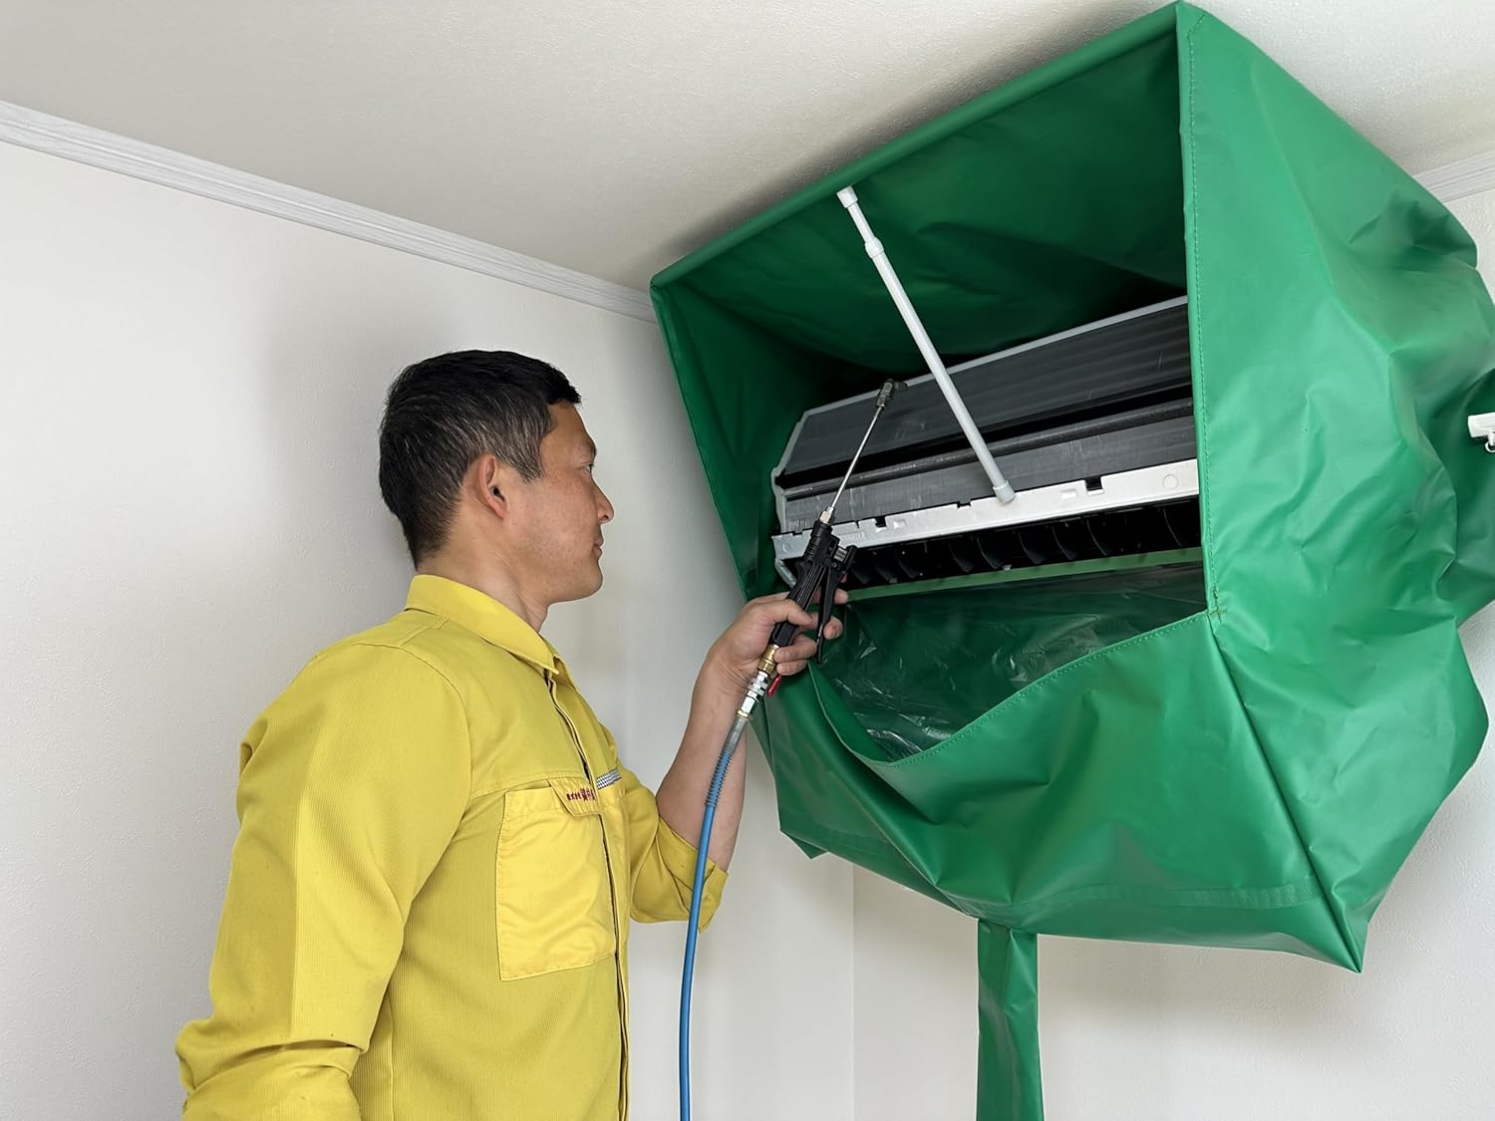
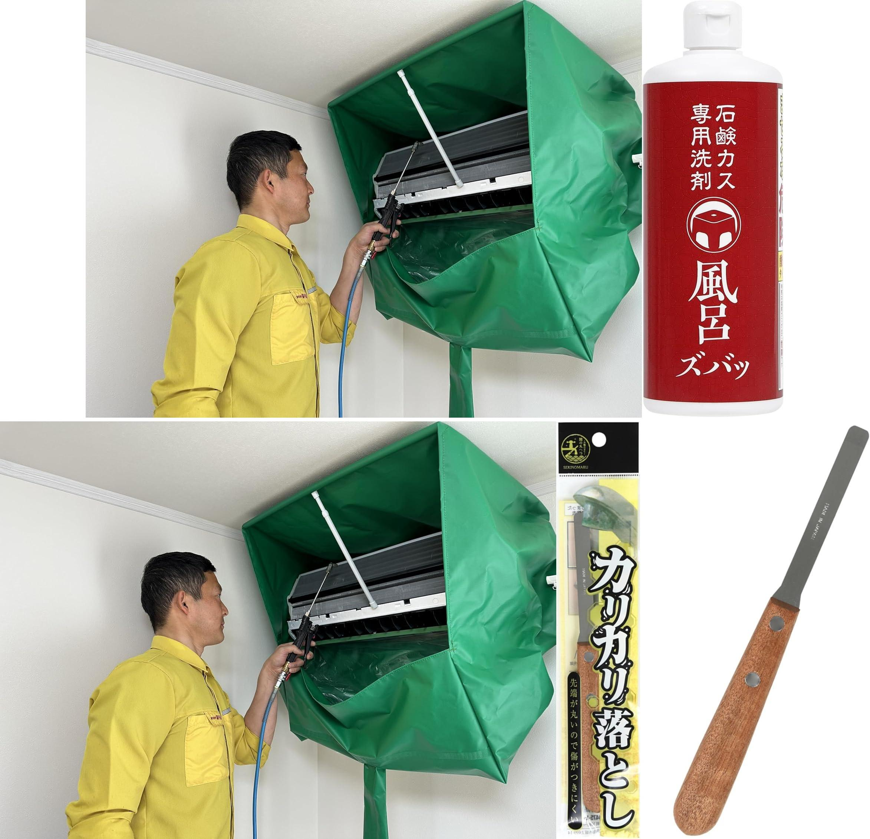
B0D6R3LYBG | https://www.amazon.co.jp/dp/B0D6R3LYBG | 【両手が使える！｜エアコン洗浄カバー 業務用】排水ホース付き｜プロ向け 繰り返し使える｜【錫村商店公式】 | 錫村商店の錫村が自分の理想をつめこんだエアコンクリーニング用カバー。 掃除のしやすさ・持ち運びやすさ・繰り返し使える耐久性―― 現場のリアルなニーズを詰め込んだ、プロ仕様の1枚です。 ◆ 選ばれる3つの理由◆ 【①】掃除がしやすい！圧倒的な作業空間/ 独自構造により、両手がしっかり使える設計。 カバーの口元には収縮性の高いゴムを使用し、幅広いサイズのエアコンに対応。 小型からお掃除機能付きの大型モデルまでしっかりフィットします。 【②】専用収納袋つきで超コンパクト / 収納時サイズ：縦13㎝×横13㎝×高さ70㎝ 。クチコミでも袋のサイズ感について高評価を頂いております。 肩掛けもできて、現場間の移動がとにかくラク。車内保管も省スペースです。 【③】何度でも使える安心の国内製造 / カバー本体は国内生産。強度にもこだわり、繰り返し使用しても破れにくい設計です。 ※専用収納袋のみ中国製となります。 | ・ 조합 1 : B0D6R3LYBG,B0DQ15C2XW ・ 조합 2 : B0D6R3LYBG,B071XYNR2Y | ・ 조합 1의 箇条書き : 錫村商店の錫村が自分の理想をつめこんだエアコンクリーニング用カバー。 掃除のしやすさ・持ち運びやすさ・繰り返し使える耐久性―― 現場のリアルなニーズを詰め込んだ、プロ仕様の1枚です。 + 【ガンコな石鹸カスが、溶けていく！】爪でカリカリすると落ちるのに、洗剤をかけてもなかなか落ちない石鹸カスを落とすための商品 ・ 조합 2의 箇条書き : 錫村商店の錫村が自分の理想をつめこんだエアコンクリーニング用カバー。 掃除のしやすさ・持ち運びやすさ・繰り返し使える耐久性―― 現場のリアルなニーズを詰め込んだ、プロ仕様の1枚です。 + 頑固な水垢をカリカリ落とす！素朴な気持ちよさにリピーター多数！ ”お掃除の錫村商店”の大人気商品『カリカリ落とし』 ～SNSでも使用動画配信中～ | ・ 조합 1의 이유 : Keywords overlap score: 2. Titles share similar terms. ・ 조합 2의 이유 : Keywords overlap score: 1. Titles share similar terms.
B01N7GB0KY | https://www.amazon.co.jp/dp/B01N7GB0KY | ファンファン エアコン 送風口 ブラシ 繰り返し使える 掃除 節電 ホワイト | 見逃しがちなエアコン送風口付近のホコリ取りに最適な商品”ファンファン” 驚くほどほこりが取れるからお掃除が楽しくなります。 準備は水で濡らして絞るだけなのでとっても簡単! ふわふわ、もこもこの毛が汚れを吸着。 曲げて使用できるので、奥まで届き様々な エアコンの形状に合わせることができます。 吹き出し口からのニオイ対策に！ 汚れも落ちやすく、サッと洗って繰り返し使える！ 家中すべてのエアコンにお使いいただけます。 材質： ・毛の部分：ポリエステル ・柄の部分：ステンレス ・持ち手の部分、ポリプロピレン サイズ：(約)縦25.5×横4.5×厚2.2cm 製造国：日本 【ご注意】●必ず使用前にエアコンの電源を切り、コンセントを抜いてください。 ●コンセントを抜けない場合はブレーカーを落としてから使用してください。 ●本商品を水で濡らし、よく水を切ってからエアコン送風口に差し込み、何度かこすって送風口についた汚れを落としてください。 ●水が垂れない程度に水をよく切って使用してください。あまりに濡れている状態で使用するとエアコン本体の故障の原因になります。 ●用途以外の使用はしないでください。 ●使用時にムリな力をかけてこすると、風向きを変えるルーバーが外れたり、送風ファンが破損する可能性があります。強くこすらないでください。 | ・ 조합 1 : B01N7GB0KY,B0D2D1S6JM ・ 조합 2 : B01N7GB0KY,B0D6R3LYBG | ・ 조합 1의 箇条書き : 見逃しがちなエアコン送風口付近のホコリ取りに最適な商品”ファンファン” 驚くほどほこりが取れるからお掃除が楽しくなります。 準備は水で濡らして絞るだけなのでとっても簡単! ふわふわ、もこもこの毛が汚れを吸着。 曲げて使用できるので、奥まで届き様々な エアコンの形状に合わせることができます。 吹き出し口からのニオイ対策に！ 汚れも落ちやすく、サッと洗って繰り返し使える！ 家中すべてのエアコンにお使いいただけます。 + 琥珀色のジェルで！頑固なコゲがスルンッと落ちる！！ ”お掃除の錫村商店”が誇るコゲ取り洗剤！ ～SNSでも使用動画配信中～ ・ 조합 2의 箇条書き : 見逃しがちなエアコン送風口付近のホコリ取りに最適な商品”ファンファン” 驚くほどほこりが取れるからお掃除が楽しくなります。 準備は水で濡らして絞るだけなのでとっても簡単! ふわふわ、もこもこの毛が汚れを吸着。 曲げて使用できるので、奥まで届き様々な エアコンの形状に合わせることができます。 吹き出し口からのニオイ対策に！ 汚れも落ちやすく、サッと洗って繰り返し使える！ 家中すべてのエアコンにお使いいただけます。 + 錫村商店の錫村が自分の理想をつめこんだエアコンクリーニング用カバー。 掃除のしやすさ・持ち運びやすさ・繰り返し使える耐久性―― 現場のリアルなニーズを詰め込んだ、プロ仕様の1枚です。 | ・ 조합 1의 이유 : Keywords overlap score: 1. Titles share similar terms. ・ 조합 2의 이유 : Keywords overlap score: 1. Titles share similar terms. |  | 